Sheet1
拆解为最上方的 4
然后 3 3 2 2 1 1

head
p

假设此时要删除的是2
1
2
2
3

head
p

1
2
2
假设此时要删除的是2
3

head
p

1
2
假设此时要删除的是2
2
3

head
p

假设此时要删除的是1
1
2
2
3

需求：删除指定val的的所有元素
最终要求返回head
分析：
直接、简洁思路——用一个指针p遍历一遍
如果p所在位置的val等于要删除的值，就要对p
节点进行删除，但是有个问题，如果只有p，
是无法做到“链表删除”这一操作的，因此还需要
一个prev指针记录前一个节点的位置
（因为是单链表结构）
——ok死去的记忆终于回到了我的脑子……
提及链表，有单链表、双向链表、循环链表
单链表的遍历时，为补足其缺点——前一个信息
或者为了题目需求
可以加入prev、p、next做题！
OK加prev后，本题就很简单了！

head

假设此时要删除的是2
prev
p

1
2
2
3
3

head

prev
p

1
2
2
3
3

head
cur

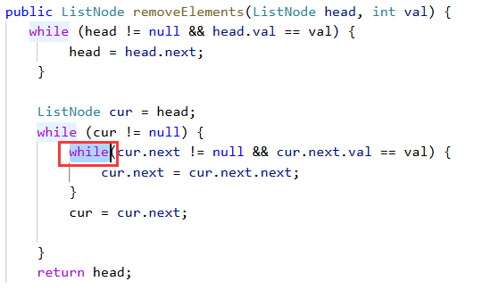

1
2
2
3
3

此处使用while的理由如上例，否则使用if会出错

prev
根据题解来看
这个index的合理范围是在[0,size-1]
也就是说这个1节点的index是0
最后的2节点index是3

cur
head

null
1
1
2
3

prev
cur
tmp

10
8
1
3
2

prev
cur
tmp

10
8
1
3
2

prev
cur
tmp

8
10
1
3
2

n = 1
n = 2
n = 4
n = 5
每轮做的事：
while(cur != null)
1. 增加长度size
2. 移动cur
（可能移动prev）
核心思路：“滑动窗口”（一定长度）
想象有这样一个“一定长度的窗口”在移动
就把“删除倒数第几个”的问题成功转化了
做到了一次遍历完成删除

prev
cur

演示的是n=2的情况
10
8
1
3
2

prev
cur

演示的是n=5的情况
10
8
1
2
3

上例中，如果n == 5 是比较特殊的，此时prev还是null
就不能用prev.next = prev.next.next来进行删除倒数第n个节点
（该特殊请况特殊处理即可）

slow
fast

cur

10
8
1
3
2

slow
fast

10
8
1
3
2

slow
fast

10
8
1
3
2

index1
index2

10
8
1
3
2

index2

index1

10
8
1
3
2

fast与slow的相遇点

设蓝色线为fast指针跑的路程，为A
设红色线为slow指针跑的路程，为B
设从相遇点（再往后走）到环入口的距离为C
再设一个x（从环到相遇点的距离）

i
j

-1
-1
0
1
2
4
规则为：
1. i从头开始遍历，但要去重+nums[i]已大于0的话，结束遍历（不可能组成三元组）
2. j从i+1开始遍历（去重条件——从j+1开始的连续三个相同）
3. 对于每一个i、j的位置，
若set中已有（-（nums[i]+nums[j]）），
则：删除set中这个数，
将｛nums[i]，nums[j]，-(nums[i]+nums[j])｝作为一个结果存入

HashSet<Integer> set = new HashSet<>() ;
i不动的第一趟循环过程：
set:｛-1, 0, 2, 4｝（红色表示被remove）
res：｛｛-1, 1, 0｝，｛-1, 2, -1｝｝

i
j

-1
-1
0
1
2
4
规则为：
1. i从头开始遍历，但要去重+nums[i]已大于0的话，结束遍历（不可能组成三元组）
2. j从i+1开始遍历（去重条件——从j+1开始的连续三个相同）
3. 对于每一个i、j的位置，
若set中已有（-（nums[i]+nums[j]）），
则：删除set中这个数，
将｛nums[i]，nums[j]，-(nums[i]+nums[j])｝作为一个结果存入

HashSet<Integer> set = new HashSet<>() ;
i不动的第二趟循环过程：
set:｛1, 2, 4｝（红色表示被remove）
res：｛无新加的｝

i
right
left

-1
-1
0
1
2
3
4

i
j
left
right

-1
-1
0
1
2
3
4

图解KMP
str1：leetcode
str2：leeto

0
0
0
0
0
前缀表

l
e
e
t
c
o

